Worksheet
 | Alklima B.V.
 | Van Hennaertweg 29
 | 2952 CA Alblasserdam
 | NEDERLAND
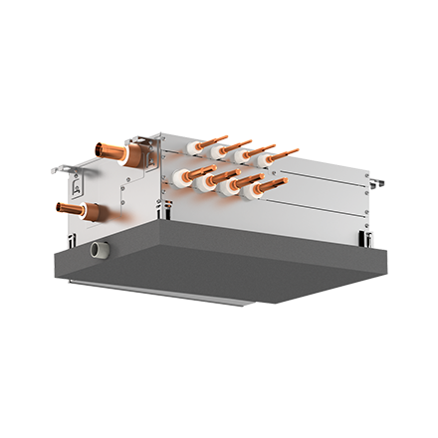
Code | CMB-M104 V-J
Product | City Multi R2 Single BC-Controller 4 poorts R32/R410A

Elektrische gegevens
Naam |  | Waarde | Eenheid
Nominaal opgenomen vermogen (koelen/verwarmen) |  | 0.08 / 0.03 | kW
Maximale stroomsterkte (MCA) |  | 0.45 | A
Afzekering apparaat |  | 10 | A
Voeding, fase & frequentie BC controller |  | 230V / 1~N+a / 50 Hz

Technische gegevens
Naam |  | Waarde | Eenheid
Type koudemiddel (GWP) |  | R32 (675)
Max. hoogteverschil |  | 15 | m
Max. leidinglengte per circuit |  | 60 | m
Aantal binnenunits totaal |  | 4

Geluidsprestaties
Naam |  | Waarde | Eenheid
Geluidsdrukniveau binnenunit koelen |  | 40 | dB(A)
Geluidsdrukniveau binnenunit verwarmen |  | 50.00 - 53.00 | dB(A)
Geluidsvermogenniveau binnenunit |  | 59.00 - 71.00 | dB(A)

Afmetingen & aansluitingen
Naam |  | Waarde | Eenheid
Afmetingen binnen-unit (HxBxD) |  | 250 x 596 x 476 | mm
Gewicht binnenunit |  | 26 | kg
Aantal zuigleidingen, diameter 3/8" |  | 4
Aantal zuigleidingen, diameter 5/8" |  | 4
Aansluitdiameters buitendeel zijde |  | 3/4"-1.1/8"

Uitvoering & werking
Naam |  | Waarde | Eenheid
Werkingsprincipe |  | Koelen en verwarmen
Model (binnenunit) |  | Plafondinbouw (kanaal)
Kleur binnenunit |  | Overig
Inverter gestuurd |  | Nee
Met draadloze afstandsbediening |  | Nee
Met afstandsbediening |  | Nee
Met klokprogramma/timer |  | Nee
Met luchtzuiveringsfilter |  | Nee
Met geurfilter |  | Nee

